Sheet2
 | “一站式”学生社区设施采购报价清单
序号 | 区域 | 产品名称 | 参考图片 | 规格(W*D*H) | 数量 | 单位 | 单价（元） | 合价（元）
1 | 教室 | 演讲台 | 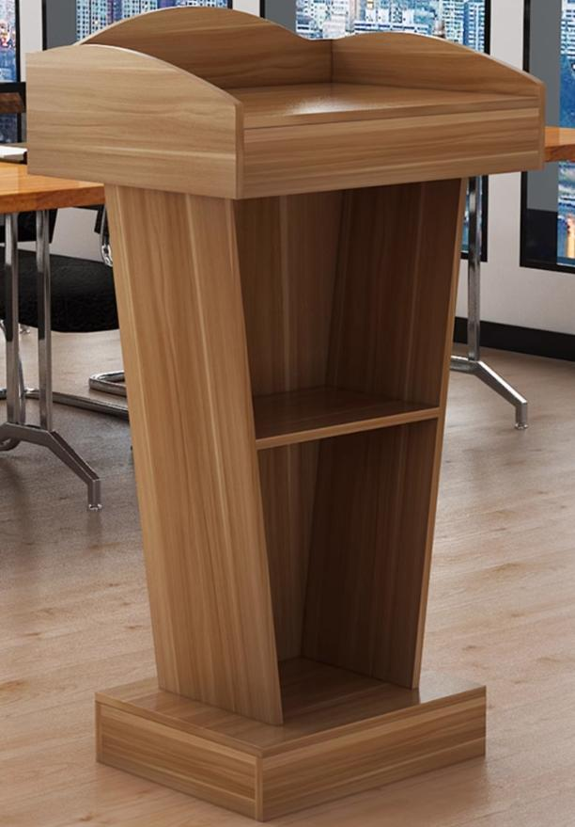 | 尺寸：常规 颜色：可选 ◆面材：优质三聚氰胺纸饰面，阻燃、耐磨、耐酸碱、防水。甲醛释放量0.2mg/L。 ◆基材：E0级刨花板，甲醛释放量≤5mg/100g，防火、防潮、耐磨、耐酸碱、耐烫、耐污染。 ◆封边：采用同色PVC封边条，耐干热、耐磨、耐老化。 | 2 | 个
2 |  | 培训桌 | 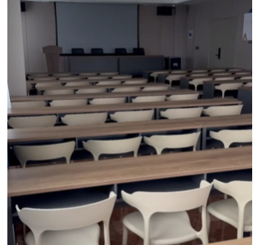 | 尺寸：1200*400*750 两人座培训桌，颜色：可选 ◆面材：优质三聚氰胺纸饰面，阻燃、耐磨、耐酸碱、防水。甲醛释放量0.2mg/L。 ◆基材：E0级刨花板，甲醛释放量≤5mg/100g，防火、防潮、耐磨、耐酸碱、耐烫、耐污染。 ◆封边：采用同色PVC封边条，耐干热、耐磨、耐老化。 | 38 | 张
3 |  | 培训椅 | 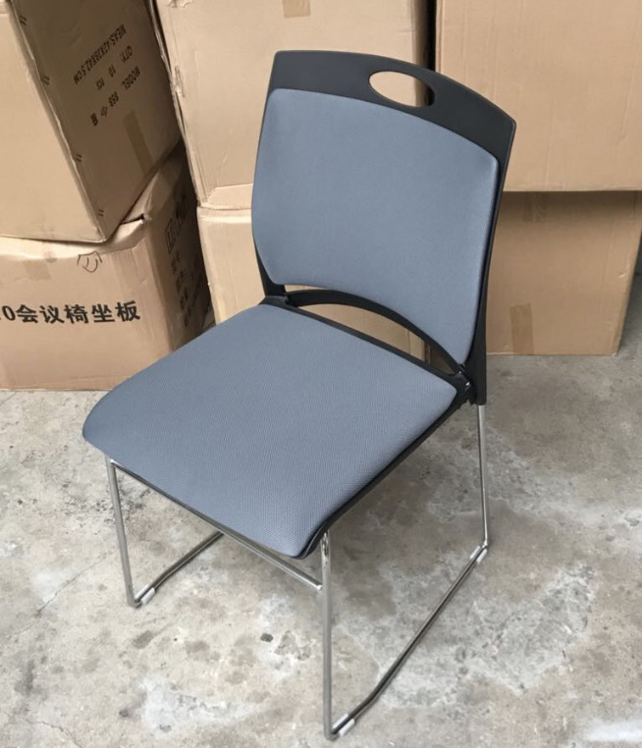 | 尺寸：高85，宽度46，总深度52 可套叠（黑色塑料+灰色布面），加厚钢管、优质pp。 | 86 | 张
4 | 学生社区门头 |  | 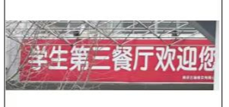 | 5*2米（5*5钢架+刀刮UV)制作及安装。文字内容：“一站式”学生社区，带学校LOGO。 | 1 | 块
5 | 合计

 |  |  | 供应商名称（公章）：
 |  |  | 授权代表（签字）：
 |  |  | 联系方式：

